15._1,,1
15. INTERNET VĚCÍ

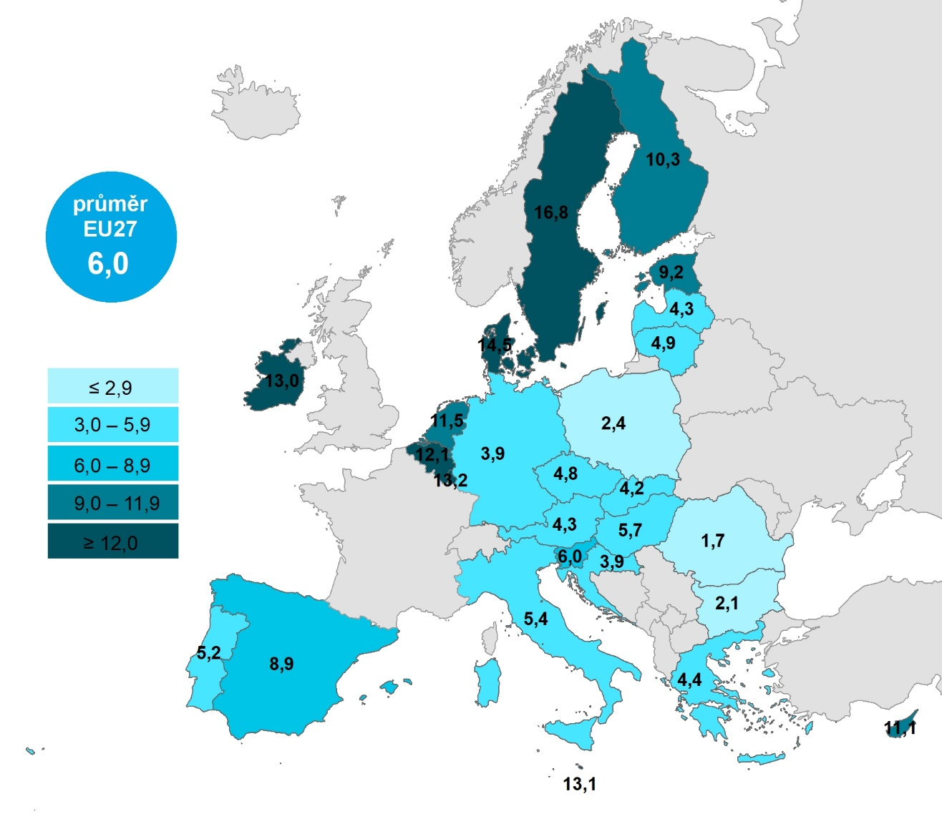
Kartogram 15.1: Osoby v zemích EU využívající bezpečnostní zařízení připojené na internet, 2020
 | %1) | bezpečnostní zařízení
 |  |  | Celkem (16–74 let) | 25–34 let | 35–44 let
 |  | Švédsko | 16.8061 | 10.3945 | 25.8763
 |  | Dánsko | 14.53 | 10.7917 | 19.4153
 |  | Lucembursko | 13.1532 | 11.5876 | 16.5002
 |  | Malta | 13.1131 | 18.8129 | 17.5547
 |  | Irsko | 12.9642 | 12.4673 | 13.2485
 |  | Belgie | 12.14 | 11.9588 | 15.2223
 |  | Nizozemsko | 11.5205 | 9.2506 | 14.2935
 |  | Kypr | 11.1101 | 11.3389 | 17.7727
 |  | Finsko | 10.2723 | 9.1675 | 12.7781
 |  | Estonsko | 9.2146 | 11.1017 | 13.3672
 |  | Španělsko | 8.8768 | 10.29 | 11.6242
 |  | Slovinsko | 6.0053 | 7.2864 | 8.8631
 |  | EU27 | 5.9733 | 6.6067 | 8.208
 |  | Maďarsko | 5.665 | 7.3693 | 9.3167
 |  | Itálie | 5.3722 | 5.7318 | 7.4139
 |  | Portugalsko | 5.1901 | 5.9398 | 7.8342
 |  | Litva | 4.8575 | 8.8636 | 8.0821
 |  | Česko | 4.783 | 5.7944 | 5.2631
 |  | Řecko | 4.4334 | 4.4434 | 7.2991
 |  | Rakousko | 4.2773 | 4.2991 | 7.9883
 |  | Lotyšsko | 4.2672 | 5.7039 | 5.6856
 |  | Slovensko | 4.2384 | 5.8053 | 7.3885
 |  | Chorvatsko | 3.9 | 7.1036 | 4.4288
 |  | Německo | 3.8662 | 5.8898 | 5.6482
 |  | Polsko | 2.4209 | 3.6006 | 3.8611
 |  | Bulharsko | 2.0611 | 2.3849 | 3.3762
 |  | Rumunsko | 1.6502 | 2.2518 | 2.683

Graf 15.1: Osoby v zemích EU využívající bezpečnostní zařízení připojené na internet, 2020

1) Podíl z celkového počtu osob ve věku 16–74 let v daném státě
Zdroj: Eurostat, 2022

15.3,,2
15. INTERNET VĚCÍ

Tabulka 15.3: Osoby v ČR, které používají zařízení bezdrátově připojená k mobilnímu telefonu, počítači či tabletu, 2022

 | Nositelná elektronika (např. chytré hodinky, ftiness náramek, bezdrátová sluchátka) |  |  | Bluetooth reproduktory |  |  | Chytré zubní kartáčky, osobní váhy, tlakoměry nebo jiné chytré zdravotní přístroje
 | v tis. | %1) | %2) | v tis. | %1) | %2) | v tis. | %1) | %2)
Celkem 16+ | 3,788.6 | 43.9 | 51.9 | 2,071.0 | 24.0 | 28.4 | 542.3 | 6.3 | 7.4 | Celkem 16+ | 2.047
Pohlaví
Muži 16+ | 1,973.0 | 46.7 | 53.7 | 1,205.8 | 28.5 | 32.8 | 261.3 | 6.2 | 7.1 | Muži 16+ | 2.162
Ženy 16+ | 1,815.6 | 41.2 | 50.1 | 865.3 | 19.6 | 23.9 | 281.0 | 6.4 | 7.8 | Ženy 16+ | 1.936
Věková skupina
16–24 let | 734.3 | 83.9 | 84.2 | 458.1 | 52.3 | 52.5 | 60.2 | 6.9 | 6.9 | 16–24 let | 0.701
25–34 let | 942.7 | 76.3 | 76.5 | 551.4 | 44.6 | 44.8 | 120.0 | 9.7 | 9.7 | 25–34 let | 4.002
35–44 let | 934.1 | 61.5 | 62.2 | 540.2 | 35.6 | 36.0 | 135.4 | 8.9 | 9.0 | 35–44 let | 6.114
45–54 let | 745.2 | 46.2 | 47.6 | 366.5 | 22.7 | 23.4 | 124.5 | 7.7 | 8.0 | 45–54 let | 1.088
55–64 let | 316.4 | 25.0 | 28.6 | 117.1 | 9.3 | 10.6 | 58.1 | 4.6 | 5.3 | 55–64 let | 0.512
65–74 let | 103.6 | 8.2 | 13.5 | 30.6 | 2.4 | 4.0 | 31.7 | 2.5 | 4.1 | 65–74 let | 0.335
75+ | 12.5 | 1.4 | 4.8 | 7.0 | 0.8 | 2.7 | 12.5 | 1.4 | 4.8 | 75+ | 0
Vzdělání (25–64 let)
Základní | 74.2 | 26.0 | 33.3 | 30.1 | 10.5 | 13.5 | 4.3 | 1.5 | 1.9 | ZŠ | 0.856
Střední bez maturity | 693.2 | 37.8 | 40.8 | 336.6 | 18.4 | 19.8 | 90.7 | 5.0 | 5.3 | SŠ bez maturity | 1.439
Střední s maturitou + VOŠ | 1,230.7 | 57.1 | 58.0 | 623.5 | 28.9 | 29.4 | 161.4 | 7.5 | 7.6 | SŠ s maturitou + VOŠ | 2.709
Vysokoškolské | 940.2 | 69.1 | 69.2 | 585.1 | 43.0 | 43.1 | 181.6 | 13.3 | 13.4 | VŠ | 5.818
Ekonomická aktivita
Zaměstnaní | 2,747.0 | 55.5 | 56.9 | 1,483.5 | 30.0 | 30.7 | 388.8 | 7.9 | 8.1 | Zaměstnaní | 2.474
Ženy v domácnosti | 255.3 | 66.3 | 66.9 | 143.7 | 37.3 | 37.7 | 37.5 | 9.7 | 9.8 | Ženy v domácnosti | 9.832
Studenti | 584.5 | 85.9 | 85.9 | 370.2 | 54.4 | 54.4 | 54.8 | 8.1 | 8.1 | Studenti | 0.902
Starobní důchodci | 132.9 | 5.9 | 11.9 | 40.5 | 1.8 | 3.6 | 45.8 | 2.0 | 4.1 | Starobní důchodci | 0.249
Invalidní důchodci | 30.4 | 14.6 | 19.3 | 14.7 | 7.0 | 9.3 | 11.2 | 5.4 | 7.1 | Invalidní důchodci | 1.604

Graf 15.2: Osoby v ČR používající dětské hračky bezdrátově připojené k telefonu či tabletu, 2022
Celkem 16+ | 2.047
Muži 16+ | 2.162
Ženy 16+ | 1.936
16–24 let | 0.701
25–34 let | 4.002
35–44 let | 6.114
45–54 let | 1.088
55–64 let | 0.512
65–74 let | 0.335
75+ | 0
ZŠ | 0.856
SŠ bez maturity | 1.439
SŠ s maturitou + VOŠ | 2.709
VŠ | 5.818
Zaměstnaní | 2.474
Ženy v domácnosti | 9.832
Studenti | 0.902
Starobní důchodci | 0.249
Invalidní důchodci | 1.604

1) Podíl z celkového počtu osob v dané socio-demografické skupině
2) Podíl z celkového počtu osob v dané socio-demografické skupině, které použily internet v posledních 3 měsících
Zdroj: Český statistický úřad, 2022

15.4,,3
15. INTERNET VĚCÍ

Tabulka 15.4: Osoby v ČR, které používají vybraná zařízení s připojením k internetu, 2022

 | Chytrá TV, např. ke sledování Youtube či pořadů z webových stránek televizních stanic |  |  | Chytrá herní konzole |  |  | Chytré auto
 | v tis. | %1) | %2) | v tis. | %1) | %2) | v tis. | %1) | %2) |  | 2020 | 2022
Celkem 16+ | 3,775.6 | 43.7 | 51.7 | 1,046.4 | 12.1 | 14.3 | 391.9 | 4.5 | 5.4 | Celkem 16+ | 3.501 | 5.407
Pohlaví
Muži 16+ | 2,005.1 | 47.4 | 54.5 | 754.9 | 17.9 | 20.5 | 277.9 | 6.6 | 7.6 | Muži 16+ | 4.785 | 6.785
Ženy 16+ | 1,770.5 | 40.2 | 48.9 | 291.5 | 6.6 | 8.0 | 114.0 | 2.6 | 3.1 | Ženy 16+ | 2.284 | 4.086
Věková skupina
16–24 let | 533.6 | 61.0 | 61.2 | 293.4 | 33.5 | 33.6 | 26.6 | 3.0 | 3.0 | 16–24 let | 11.243 | 10.866
25–34 let | 793.1 | 64.2 | 64.4 | 288.5 | 23.3 | 23.4 | 80.0 | 6.5 | 6.5 | 25–34 let | 7.158 | 11.278
35–44 let | 897.9 | 59.1 | 59.8 | 297.0 | 19.6 | 19.8 | 121.9 | 8.0 | 8.1 | 35–44 let | 3.45 | 9.277
45–54 let | 825.9 | 51.2 | 52.8 | 149.2 | 9.3 | 9.5 | 88.6 | 5.5 | 5.7 | 45–54 let | 2.452 | 3.715
55–64 let | 431.9 | 34.1 | 39.1 | 14.1 | 1.1 | 1.3 | 55.0 | 4.3 | 5.0 | 55–64 let | 1.2 | 1.747
65–74 let | 233.8 | 18.6 | 30.6 | 2.3 | 0.2 | 0.3 | 19.7 | 1.6 | 2.6 | 65–74 let | 0.311 | 0.612
75+ | 59.3 | 6.8 | 22.9 | 1.9 | 0.2 | 0.7 | - | - | - | 75+ | 0 | 0.202
Vzdělání (25–64 let)
Základní | 67.6 | 23.7 | 30.3 | 17.3 | 6.1 | 7.8 | 2.3 | 0.8 | 1.0 | ZŠ | 1.482 | 0.358
Střední bez maturity | 775.1 | 42.3 | 45.7 | 203.0 | 11.1 | 12.0 | 59.4 | 3.2 | 3.5 | SŠ bez maturity | 1.35 | 2.91
Střední s maturitou + VOŠ | 1,193.8 | 55.4 | 56.2 | 292.7 | 13.6 | 13.8 | 132.5 | 6.1 | 6.2 | SŠ s maturitou + VOŠ | 3.762 | 6.803
Vysokoškolské | 912.4 | 67.1 | 67.1 | 235.9 | 17.3 | 17.4 | 151.4 | 11.1 | 11.1 | VŠ | 7.047 | 11.864
Ekonomická aktivita
Zaměstnaní | 2,678.1 | 54.1 | 55.5 | 729.5 | 14.7 | 15.1 | 340.8 | 6.9 | 7.1 | Zaměstnaní | 4.106 | 6.796
Ženy v domácnosti | 264.2 | 68.6 | 69.3 | 55.7 | 14.5 | 14.6 | 23.8 | 6.2 | 6.2 | Ženy v domácnosti | 3.548 | 11.46
Studenti | 418.6 | 61.5 | 61.5 | 223.7 | 32.9 | 32.9 | 14.8 | 2.2 | 2.2 | Studenti | 11.779 | 11.54
Starobní důchodci | 324.7 | 14.4 | 29.0 | 3.7 | 0.2 | 0.3 | 12.4 | 0.5 | 1.1 | Starobní důchodci | 0.029 | 0.227
Invalidní důchodci | 54.7 | 26.2 | 34.8 | 15.4 | 7.4 | 9.8 | - | - | - | Invalidní důchodci | 0.764 | 0.33

 | 2020 | 2022
Celkem 16+ | 3.501 | 5.407
Muži 16+ | 4.785 | 6.785
Ženy 16+ | 2.284 | 4.086
16–24 let | 11.243 | 10.866
25–34 let | 7.158 | 11.278
35–44 let | 3.45 | 9.277
45–54 let | 2.452 | 3.715
55–64 let | 1.2 | 1.747
65–74 let | 0.311 | 0.612
75+ | 0 | 0.202
ZŠ | 1.482 | 0.358
SŠ bez maturity | 1.35 | 2.91
SŠ s maturitou + VOŠ | 3.762 | 6.803
VŠ | 7.047 | 11.864
Zaměstnaní | 4.106 | 6.796
Ženy v domácnosti | 3.548 | 11.46
Studenti | 11.779 | 11.54
Starobní důchodci | 0.029 | 0.227
Invalidní důchodci | 0.764 | 0.33
Graf 15.3: Osoby v ČR, které použily chytré hlasové asistenty

1) Podíl z celkového počtu osob v dané socio-demografické skupině
2) Podíl z celkového počtu osob v dané socio-demografické skupině, které použily internet v posledních 3 měsících
Zdroj: Český statistický úřad, 2022

15._2,,4
15. INTERNET VĚCÍ
 |  |  | chytrá TV -16_74
Kartogram 15.2: Osoby v zemích EU využívající chytrou televizi, 2020 |  | Malta | 72.1896
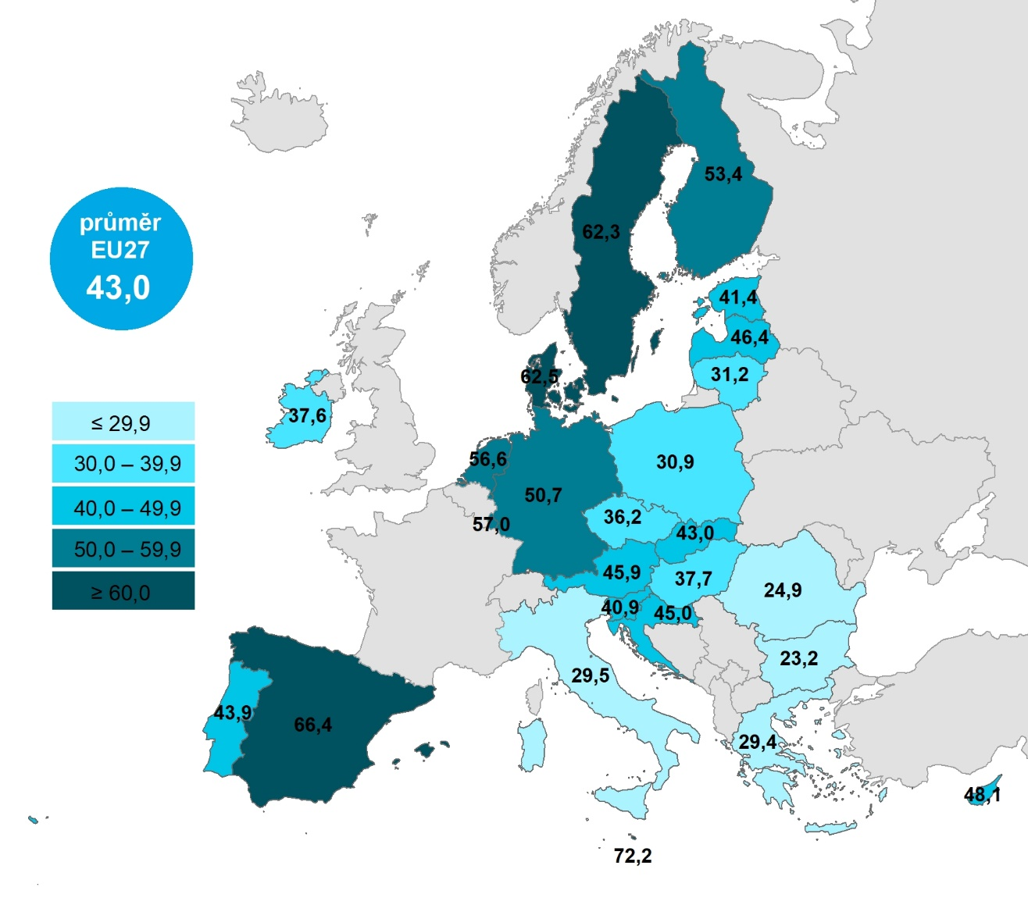
 | %1) | Španělsko | 66.3854
 |  | Dánsko | 62.5017
 |  | Švédsko | 62.2729
 |  | Lucembursko | 57.0168
 |  | Nizozemsko | 56.5743
 |  | Finsko | 53.4113
 |  | Německo | 50.7113
 |  | Kypr | 48.1412
 |  | Lotyšsko | 46.4313
 |  | Rakousko | 45.9064
 |  | Chorvatsko | 44.9579
 |  | Portugalsko | 43.8537
 |  | EU27 | 43.0227
 |  | Slovensko | 42.9617
 |  | Estonsko | 41.3701
 |  | Slovinsko | 40.8624
 |  | Maďarsko | 37.7064
 |  | Irsko | 37.5826
 |  | Česko | 36.1976
 |  | Litva | 31.2373
 |  | Polsko | 30.8658
 |  | Itálie | 29.5369
 |  | Řecko | 29.3679
 |  | Rumunsko | 24.9166
 |  | Bulharsko | 23.1949

 |  |  |  | 2022
 |  |  | Celkem 16+ | 15.482

 |  |  | Muži 16+ | 15.894
 |  |  | Ženy 16+ | 15.025

 | 2022
Celkem 16+ | 15.482
Muži 16+ | 15.894
Ženy 16+ | 15.025
16–24 let | 12.657
25–34 let | 15.196
35–44 let | 18.593
45–54 let | 15.735
55–64 let | 16.802
65–74 let | 10.773
75+ | 3.272
ZŠ | 12.958
SŠ bez maturity | 12.188
SŠ s maturitou + VOŠ | 16.504
VŠ | 21.247
Zaměstnaní | 16.4
Ženy v domácnosti | 19.081
Studenti | 12.075
Starobní důchodci | 9.961
Invalidní důchodci | 9.918
 |  |  | 16–24 let | 12.657
Graf 15.4: Osoby v ČR, které měly problémy se spárováním, instalací či nastavením zařízení*, 2022 |  |  | 25–34 let | 15.196
 |  |  | 35–44 let | 18.593
 |  |  | 45–54 let | 15.735
 |  |  | 55–64 let | 16.802
 |  |  | 65–74 let | 10.773
 |  |  | 75+ | 3.272

 |  |  | ZŠ | 12.958
 |  |  | SŠ bez maturity | 12.188
 |  |  | SŠ s maturitou + VOŠ | 16.504
 |  |  | VŠ | 21.247

 |  |  | Zaměstnaní | 16.4
 |  |  | Ženy v domácnosti | 19.081
 |  |  | Studenti | 12.075
 |  |  | Starobní důchodci | 9.961
 |  |  | Invalidní důchodci | 9.918

1) Podíl z celkového počtu osob ve věku 16–74 let v daném státě
2) Podíl z počtu osob v dané socio-demografické skupině, které použily alespoň jedno z IoT zařízení uvedených v této kapitole
* mezi zařízení byla zahrnuta chytrá TV a zařízení, která jsou spárovatelná s chytrým telefonem
Zdroj: Eurostat, Český statistický úřad, 2022

